套装简介1
全国青少年电机器人技术等级考试三四级享渔器材套装
套装名称 | 套装图片 | 内容及特色 | 备注
4、全国青少年电机器人技术等级考试三四级享渔器材套装 | 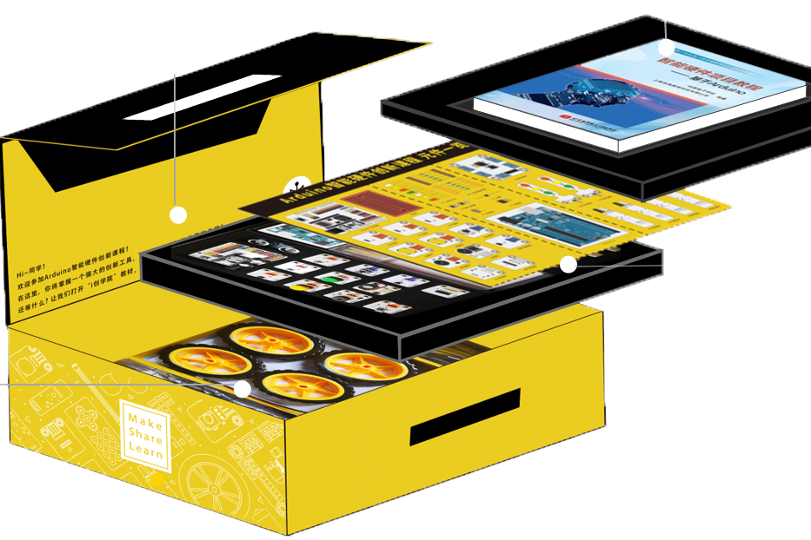 | 一、硬件：正版Arduino Uno Rev3 1个、创新硬件扩展板1个、USB数据线1根、LED灯模块3个、按键模块2个、电位器模块1个、温湿度模块1个、蜂鸣器模块1个、LED交通灯模块2个、语音模块1个（内置常用语言）、电机驱动模块1个（马达控制模块）、光敏电阻模块2个、寻迹传感器模块2个、避障传感器模块2个、超声波传感器1个、超声波传感器转接模块1个、红外接收模块1个、红外遥控器1个、舵机2个、小马达模块1个、车轮和减速马达4个、课程配套乐高积木1套、各种学习用电阻和led灯若干、连接线若干、工具若干。 | 可改装为全国青少年电子信息智能创新大赛搬运机器人
 | 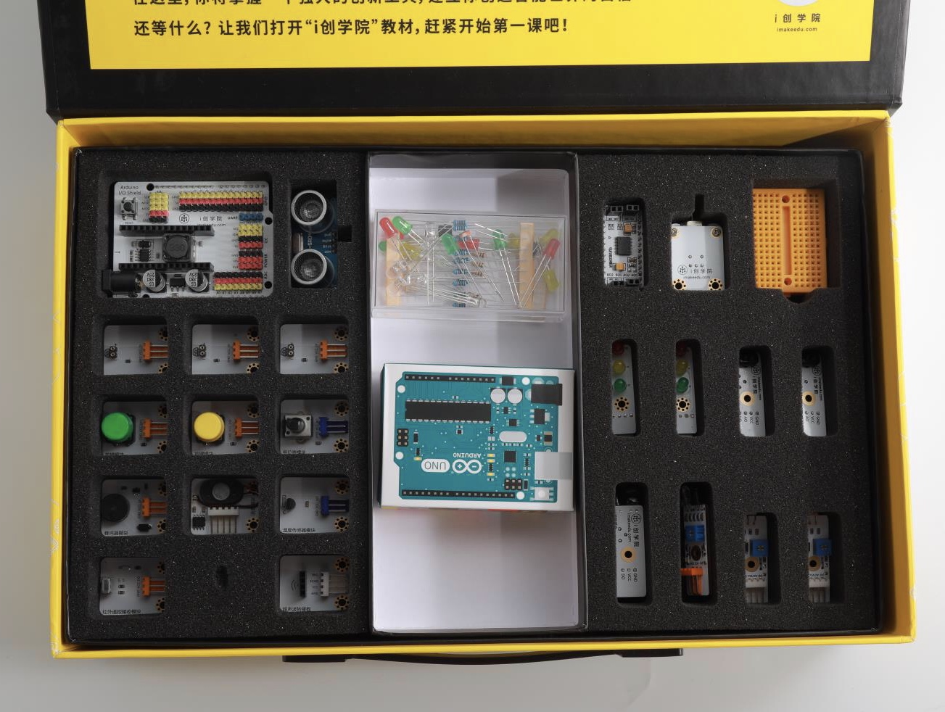 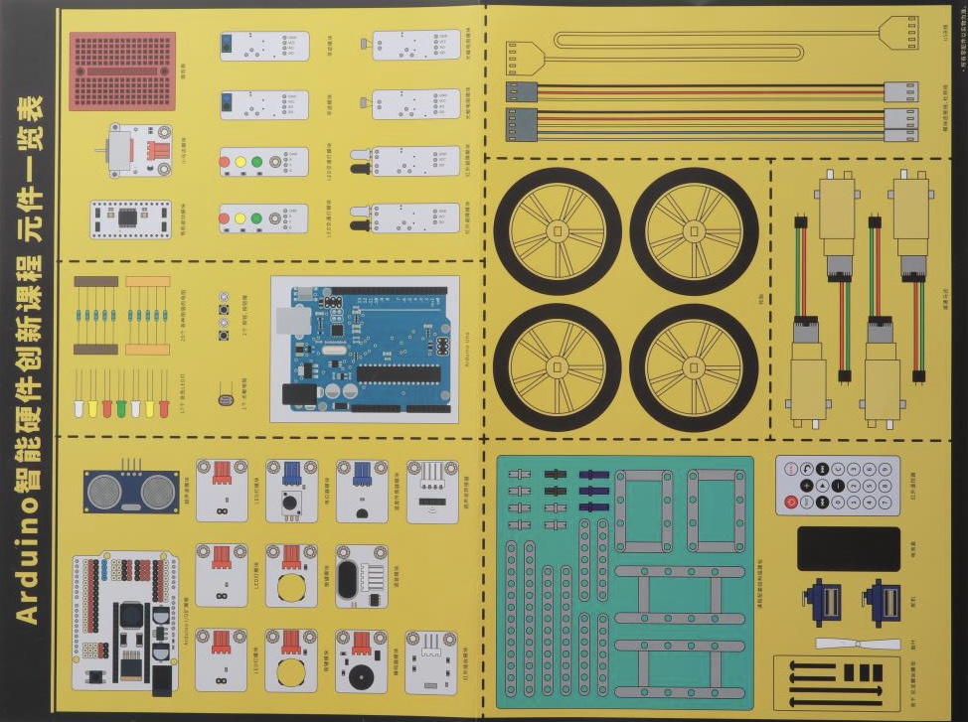 | 二、软件及附件： 1、专用练习APP：专门开发的等级考试模拟理论三四级APP，提供考前理论知识要点检测，辅助提升学习效率，能在PC、苹果手机、安卓手机、IPAD等终端设备上随时参加测试考试，题库确保同步更新。 2、官方规定的三级考试软件MIXLY及四级考级软件arduio ide最适版本 官方指定全国青少年机器人技术等级考试三四级教材1本。 3、全套项目程序源代码（Mixly/Arduino c）。 4、Arduino智能硬件创新课程教学PPT1套。 5、价值750元的等级考试教学视频1套。

